Backend (Hosting + API)
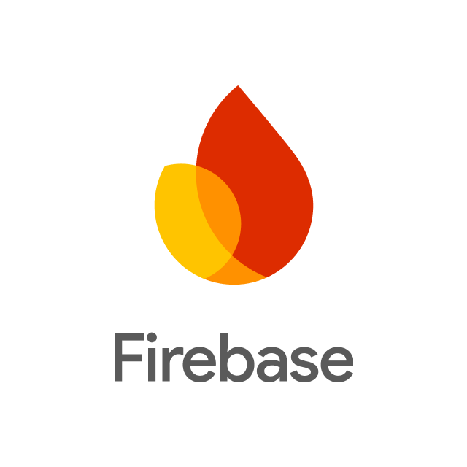
Ficha Técnica
Infraestructura como Servicio (IaaS)
 |  | Información General:
 |  | Nombre del Servicio: | Firebase
 |  | Proveedor: | google
 |  | Descripción: | Plataforma en la nube que permite desarrollar aplicaciones sin necesidad de gestionar servidores.
 |  | Especificaciones del Servicio:
 |  | Computación: | Funciones serverless (Cloud Functions)
Características Técnicas: |  | Almacenamiento: | Cloud Firestore, Firebase Storage
Escalabilidad: | Escalado automático según la demanda. | Redes: | Distribución global mediante infraestructura de Google (CDN).
Disponibilidad: | Alta disponibilidad en la infraestructura de Google Cloud. | Seguridad: | Autenticación de usuarios, reglas de seguridad y cifrado de datos.
Durabilidad: | Replicación de datos, backups automáticos. | Condiciones de Uso:
Gestión: | Consola web de Firebase y herramientas de desarrollo. | Modelos de Pago: | Plan gratuito (Spark) y plan de pago por uso (Blaze).
Seguridad y Cumplimiento: |  | Soporte Técnico: | Documentación oficial y soporte según el plan.
Certificaciones: | Cumple con estándares como ISO 27001, SOC 1/2/3. | SLA: | Alta disponibilidad respaldada por Google Cloud.
Características de Seguridad: | Cifrado de datos en tránsito y reposo, autenticación, reglas de acceso. | Información Adicional:
Estimación de Costos |  | Documentación: | Guías, tutoriales y documentación oficial de Firebase.
Tasa de Cambio Aproximada: | 1 USD ≈ 4,000 – 4,200 COP | Regiones Disponibles: | Global (infraestructura de Google Cloud).
Almacenamiento Firestore / Storage: |  | Redes:
Cloud Firestore: | Cobro por lecturas, escrituras, eliminaciones y almacenamiento de datos. | Transferencia de Datos hacia Internet | Cobro por salida de datos (egress) según el uso, dependiendo de la cantidad de información transferida fuera de la nube mediante la infraestructura global de Google.
Firebase Storage: | Almacenamiento de archivos con cobro aproximado por GB utilizado.

Backend (Hosting + API) (2)
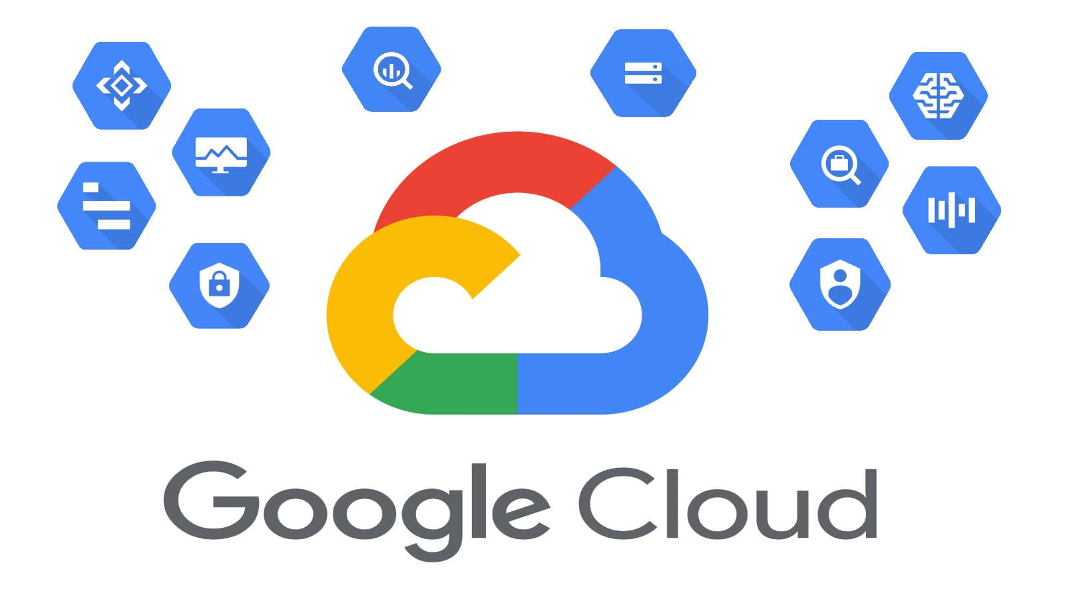
Ficha Técnica
Infraestructura como Servicio (IaaS)
 |  | Información General:
 |  | Nombre del Servicio: | Compute Engine (Virtual Machines)
 |  | Proveedor: | Google Cloud Platform (GCP)
 |  | Descripción: | Servicio de computación en la nube que proporciona instancias virtuales con diferentes configuraciones.
 |  | Especificaciones del Servicio:
 |  | Computación: | Instancias de VM (e2-micro o e2-medium) configurables con CPU balanceada y memoria optimizada para la base de datos de vacunas.
Características Técnicas: |  | Almacenamiento: | Google Cloud Persistent Disk (SSD para la DB) y Cloud Storage (para el catálogo de fotos de comida).
Escalabilidad: | Managed Instance Groups (MIGs) con Autoscaling basado en la demanda de usuarios. | Redes: | VPC (Virtual Private Cloud), Cloud DNS, Direcciones IP estáticas y Cloud Load Balancing.
Disponibilidad: | Alta disponibilidad con múltiples zonas de disponibilidad. | Seguridad: | Cloud IAM (Gestión de identidades), Firewalls de VPC y Escaneo de vulnerabilidades.
Durabilidad: | Snapshots programados y redundancia de datos en Cloud Storage de hasta 99.999999999%. | Condiciones de Uso:
Gestión: | Google Cloud Console, gcloud CLI, Terraform y Cloud Mobile App. | Modelos de Pago: | Pago por uso (segundos), descuentos por uso comprometido e instancias "Preemptible" para ahorro.
Seguridad y Cumplimiento: |  | Soporte Técnico: | Planes: Básico (Gratis), Standard, Enhanced y Premium.
Certificaciones: | ISO/IEC 27001, SOC 1/2/3, PCI DSS, y cumplimiento de normativas de privacidad. | SLA: | 99.9% a 99.99% dependiendo de la configuración de la instancia.
Características de Seguridad: | ISO/IEC 27001, SOC 1/2/3, PCI DSS, y cumplimiento de normativas de privacidad. | Información Adicional:
Estimación de Costos |  | Documentación: | Cloud Engine Documentation, Google Cloud Skills Boost.
Tasa de Cambio Aproximada: | 1 USD ≈ 4,200 COP (Referencial). | Regiones Disponibles: | Global (Incluye Sudamérica: São Paulo y Chile para baja latencia).
Almacenamiento |  | Redes:
SSD Persistent Disk | Standard Provisioned Space: ~$0.040 USD por GB al mes (~168 COP). | Transferencia de Datos hacia Internet | Salida de datos (Egress): ~$0.12 USD por GB (~504 COP).
 |  | Concepto | Cloud DNS / Direcciones IP.
 |  | Costo | $0.40 USD por zona al mes (~1,680 COP).

Base de datos
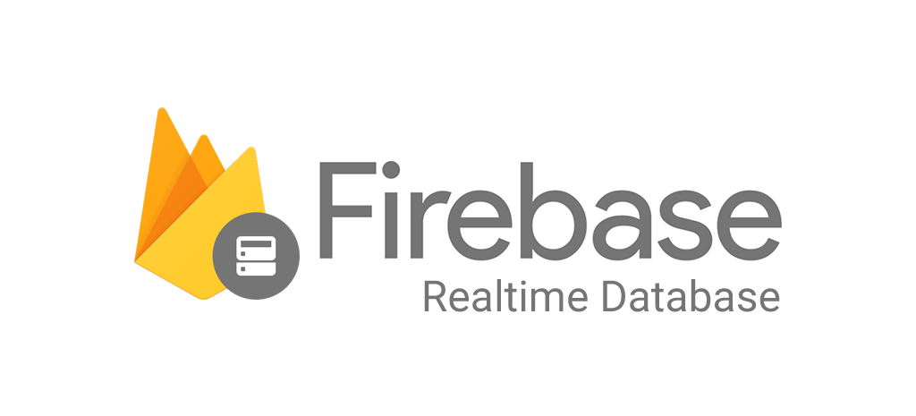
Ficha Técnica
Plataforma como Servicio (PaaS)
 |  | Información General:
 |  | Nombre del Servicio: | Firebase (Realtime Database)
 |  | Proveedor: | Google
 |  | Descripción: | Base de datos NoSQL en la nube en tiempo real, fácil de usar y sin configuración de servidores.
 |  | Especificaciones del Servicio:
 |  | Lenguajes Soportados: | JavaScript, Java, Kotlin, Swift, Python
Características Técnicas: |  | Base de datos: | Firestore (NoSQL)
 | Sin servidor (serverless) | Integraciones: | Google Cloud Services, APIs de terceros.
 | Sincronización en tiempo real | Condiciones de Uso:
 | Escabilidad automatica | Modelos de Pago: | Modelos de Pago: mensual, por uso
Seguridad y Cumplimiento:
Certificaciones: | ISO, SOC
Características de Seguridad: | cifrado automático, autenticación reglas de seguridad | Información Adicional:
Estimación de Costos |  | Documentación: | Si
Tasa de Cambio Aproximada: | Gratis (plan Spark) / pago por uso | Regiones Disponibles: | global

Base de datos(2)

Ficha Técnica
Plataforma como Servicio (PaaS)
 |  | Información General:
 |  | Nombre del Servicio: | Supabase (PostgreSQL Database)
 |  | Proveedor: | Supabase Inc.
 |  | Descripción: | Plataforma backend open source con base de datos PostgreSQL fácil de usar.
 |  | Especificaciones del Servicio:
 |  | Lenguajes Soportados: | JavaScript, Python, Go
Características Técnicas: |  | Base de datos: | Supabase DB (PostgreSQL)
 | API automática | Integraciones: | APIs REST, autenticación, almacenamiento
 | Panel web sencillo | Condiciones de Uso:
 | Escalabilidad | Modelos de Pago: | mensual
Seguridad y Cumplimiento:
Certificaciones: | estándares básicos de seguridad
Características de Seguridad: | autenticación, cifrado SSL, control de acceso | Información Adicional:
Estimación de Costos |  | Documentación: | Si
Tasa de Cambio Aproximada: | Gratis / desde $25 USD/mes | Regiones Disponibles: | global

Mapas y geolocalizacion
Ficha Técnica
Infraestructura como Servicio (IaaS)
 |  | Información General:
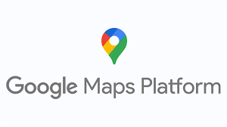
 |  | Nombre del Servicio: | Maps JavaScript API
 |  | Proveedor: | Google Maps Platform
 |  | Descripción: | Servicio para insertar mapas interactivos con contenido propio y datos de Google en aplicaciones web.
 |  | Especificaciones del Servicio:
 |  | Lenguajes Soportados: | JavaScript, TypeScript.
Características Técnicas: |  | Base de Datos: | Google Places Database
Marcadores personalizados |  | Integraciones: | Firebase, Google Analytics, sistemas externos vía JSON/XML.
Ventanas de información |  | Seguridad: | API Keys restringidas HTTPS
Capa de Tráfico |  | Condiciones de Uso:
 |  | Modelos de Pago: | Crédito recurrente mensual / Pago por uso.
Seguridad y Cumplimiento:
Certificaciones: | ISO 27001, SOC 2/3.
Características de Seguridad: | Restricción de cuotas, limitación por dominio (HTTP Referrer), laves API cifradas. | Información Adicional:
Estimación de Costos |  | Documentación: | Sí
Tasa de Cambio Aproximada: | $200 USD crédito gratis | Regiones Disponibles: | Global
 |  | Redes:
 |  | Transferencia de Datos hacia Internet | wifi

Notificaciones (2)

Ficha Técnica
Software como Servicio (SaaS)
 |  | Información General:
 |  | Nombre del Servicio: | OneSignal Push
 |  | Proveedor: | OneSignal
 |  | Descripción: | Plataforma para envío de mensajes y notificaciones push segmentadas por tipo de mascota.
 |  | Especificaciones del Servicio:
 |  | Aplicaciones Incluidas: | SMS, Email y Mensajería Push.
Características Técnicas: |  | Almacenamiento: | Registro de usuarios y rendimiento de clics.
Seguridad: | Autenticación por Player ID y tokens únicos de dispositivo | Colaboración: | Dashboard para equipos de marketing y soporte.
Analytics: | Confirmación de entrega y tasa de apertura de recordatorios. | Condiciones de Uso
Automatización: | Drip Campaigns y disparadores | Modelos de Suscripción: | Free (Gratis), Growth ($9 USD), Professional.
Seguridad y Cumplimiento: |  | Soporte Técnico: | Soporte 24/7 y documentación online.
Certificaciones: | GDPR, HIPAA Compliant | SLA: | 99.9% de disponibilidad.
Características de Seguridad: | Encriptación de datos PII y aislamiento de canales. | Información Adicional:
Estimación de Costos (en Pesos Colombianos - COP) |  | Regiones Disponibles: | global
Tasa de Cambio Aproximada: | 1 USD ≈ 4,200 COP.

Notificaciones (3)
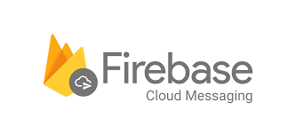
Ficha Técnica
Plataforma como Servicio (PaaS / BaaS)
 |  | Información General:
 |  | Nombre del Servicio: | Firebase Cloud Messaging (FCM)
 |  | Proveedor: | Google
 |  | Descripción: | Servicio de mensajería gratuito para enviar notificaciones push a Android, iOS y Web.
 |  | Especificaciones del Servicio:
 |  | Aplicaciones Incluidas: | Notificaciones Push, Mensajes de datos y avisos In-App.
Características Técnicas: |  | Almacenamiento: | Análisis de entrega a través de Google Analytics for Firebase.
Analytics: | Reportes de entrega y apertura vía Google Analytics for Firebase. | Colaboración: | Consola centralizada para múltiples desarrolladores del proyecto.
Automatización | Disparadores mediante Cloud Functions basados en el registro de vacunas. | Condiciones de Uso
Seguridad | Tokens de registro únicos y autenticación por Firebase Auth. | Modelos de Suscripción: | Plan Spark ($0 USD - Gratis).
Seguridad y Cumplimiento: |  | Soporte Técnico: | Documentación técnica y soporte de la comunidad de Google.
Certificaciones: | ISO 27001, SOC 1/2/3 y cumplimiento de privacidad de Google. | SLA: | 99.9% de disponibilidad del servicio.
Características de Seguridad: | Encriptación de datos en tránsito y reposo. | Información Adicional:
Estimación de Costos (en Pesos Colombianos - COP) |  | Regiones Disponibles: | global
Tasa de Cambio Aproximada: | 1 USD ≈ 4,200 COP.

auteticacion
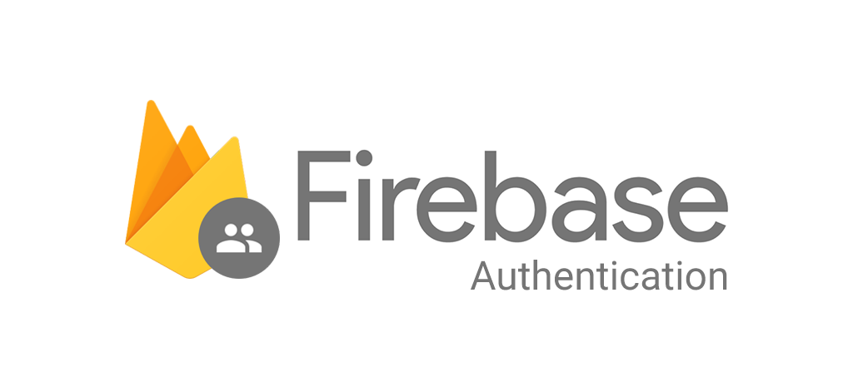
Ficha Técnica
Software como Servicio (SaaS)
 |  | Información General:
 |  | Nombre del Servicio: | Firebase Authentication
 |  | Proveedor: | Google
 |  | Descripción: | Servicio de autenticacion sencillo que permite loguear usuarios con email
 |  | Especificaciones del Servicio:
 |  | Aplicaciones Incluidas: | Web, móvil (Android/iOS), Unity.
Características Técnicas: |  | Almacenamiento: | Base de datos de usuarios en la nube de Google.
 | Autenticación por correo, teléfono, OAuth2 (Social Login).
Modelos de Suscripción: | Plan Spark (Gratuito) / Pago por uso. | Condiciones de Uso
 |  | Modelos de Suscripción: | regulan el accseso de su plataforma
Seguridad y Cumplimiento:
Seguridad: | Encriptación de contraseñas, detección de intentos sospechosos.
 |  | Información Adicional:
Estimación de Costos (en Pesos Colombianos - COP) |  | Documentación: | Si
Tasa de Cambio Aproximada: | Gratis para la mayoría de funciones básicas. | Regiones Disponibles: | Global.

auteticacion(3)
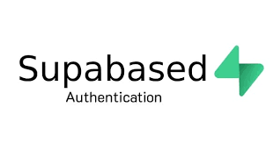
Ficha Técnica
Software como Servicio (SaaS)
 |  | Información General:
 |  | Nombre del Servicio: | Supabase Auth
 |  | Proveedor: | Supabase (Open Source)
 |  | Descripción: | Sistema de autenticación basado en GoTrue que permite gestionar usuarios con SQL.
 |  | Especificaciones del Servicio:
 |  | Aplicaciones Incluidas: | Web, móvil, servidores (Backend).
Características Técnicas: |  | Almacenamiento: | Tabla de usuarios en PostgreSQL.
 | Magic Links, manejo de sesiones JWT, integración nativa con DB. | Colaboración: | equipos permitiendo invitar a usario
Modelos de Suscripción: | Gratis (Plan Free) / Pro desde $25 USD. | Condiciones de Uso
Seguridad: | Row Level Security (RLS)
Seguridad y Cumplimiento: |  | Soporte Técnico: | PostgreSQL
Certificaciones: | SOC 2 TYPEII
 |  | Información Adicional:
Estimación de Costos (en Pesos Colombianos - COP)
Tasa de Cambio Aproximada: | Gratis hasta 50,000 usuarios activos mensuales. | Regiones Disponibles: | Global (múltiples regiones AWS)

Desarrollo Movil (4)

Ficha Técnica
Software como Servicio (SaaS)
 |  | Información General:
 |  | Nombre del Servicio: | Flutter
 |  | Proveedor: | Google
 |  | Descripción: | SDK de código abierto para crear aplicaciones compiladas nativamente.
 |  | Especificaciones del Servicio:
 |  | Aplicaciones Incluidas: | Widgets personalizables y motor de renderizado Skia.
Características Técnicas: |  | Almacenamiento: | SQLite y SharedPreferences para datos locales de mascotas.
Actualizaciones: | Compilación Ahead-of-Time (AOT) para máximo rendimiento. | Colaboración: | Hot Reload (ver cambios al instante) e integración con VS Code.
Compatibilidad: | Android, iOS, Web y Escritorio desde un solo código. | Condiciones de Uso
Seguridad y Cumplimiento: |  | Modelos de Suscripción: | lincecia BSD de 3 clausulas
Certificaciones: | Sandboxing de aplicaciones y comunicación segura via HTTPS/TLS. | Información Adicional:
Características de Seguridad: | codigo nativo | Regiones Disponibles: | Global / Multiregión.
Estimación de Costos (en Pesos Colombianos - COP)
Costo: | GRATIS (Código abierto).

